Graf III.1.1
 | Actual inflation | IR IV/2015 forecast | lower band | centre | upper band
 | Skutečnost | Prognóza ze ZoI IV/2015 | dolní mez | střed | horní mez
III/15 | 0.4 | 0.4 | 1.0 | 2.0 | 3.0 | Graf III.1.1 Srovnání prognózy celkové inflace se skutečností
IV | 0.1 | 0.6 | 1.0 | 2.0 | 3.0 | Inflace se v prvním čtvrtletí 2017 nacházela mírně nad prognózou ze ZoI IV/2015 a zároveň nad 2% cílem ČNB v rámci horní poloviny tolerančního pásma
I/16 | 0.5 | 1.2 | 1.0 | 2.0 | 3.0
II | 0.3 | 1.2 | 1.0 | 2.0 | 3.0
III | 0.5 | 1.5 | 1.0 | 2.0 | 3.0 | (meziročně v %)
IV | 1.4 | 1.9 | 1.0 | 2.0 | 3.0
I/17 | 2.4 | 2.2 | 1.0 | 2.0 | 3.0

 |  |  |  |  |  | Chart III.1.1 Forecast versus actual headline inflation
 |  |  |  |  |  | In 2017 Q1, inflation was slightly above the IR IV/2015 forecast and above the CNB's 2% target in the upper half of the tolerance band

 |  |  |  |  |  | (year on year in %)

Graf III.1.2
 | Consumer price inflation | Monetary policy-relevant inflation
 | Spotřebitelské ceny | Měnověpolitická inflace
1/12 | 3.5 | 2.4 | Graf III.1.2 Inflace
2 | 3.7 | 2.6 | Inflace v prvním čtvrtletí 2017 skokově vzrostla
3 | 3.8 | 2.7 | (meziroční změny v %)
4 | 3.5 | 2.3
5 | 3.2 | 2.0
6 | 3.5 | 2.2
7 | 3.1 | 1.8
8 | 3.3 | 2.0
9 | 3.4 | 2.1
10 | 3.4 | 2.1
11 | 2.8 | 1.5
12 | 2.4 | 1.1
1/13 | 1.9 | 1.1
2 | 1.7 | 0.9
3 | 1.7 | 0.9
4 | 1.7 | 0.9
5 | 1.3 | 0.6
6 | 1.6 | 0.9
7 | 1.4 | 0.6
8 | 1.3 | 0.5 | Chart III.1.2 Inflation
9 | 1.0 | 0.2 | Inflation surged in 2017 Q1
10 | 0.9 | 0.1 | (annual percentage changes)
11 | 1.1 | 0.3
12 | 1.4 | 0.6
1/14 | 0.2 | 0.1
2 | 0.2 | 0.1
3 | 0.2 | 0.0
4 | 0.1 | -0.1
5 | 0.4 | 0.3
6 | 0.0 | -0.1
7 | 0.5 | 0.4
8 | 0.6 | 0.5
9 | 0.7 | 0.6
10 | 0.7 | 0.6
11 | 0.6 | 0.5
12 | 0.1 | -0.1
1/15 | 0.1 | -0.1
2 | 0.1 | -0.1
3 | 0.2 | 0.0
4 | 0.5 | 0.3
5 | 0.7 | 0.5
6 | 0.8 | 0.6
7 | 0.5 | 0.3
8 | 0.3 | 0.1
9 | 0.4 | 0.3
10 | 0.2 | 0.1
11 | 0.1 | 0.0
12 | 0.1 | 0.0
1/16 | 0.6 | 0.5
2 | 0.5 | 0.4
3 | 0.3 | 0.1
4 | 0.6 | 0.4
5 | 0.1 | -0.1
6 | 0.1 | -0.1
7 | 0.5 | 0.3
8 | 0.6 | 0.4
9 | 0.5 | 0.3
10 | 0.8 | 0.6
11 | 1.5 | 1.3
12 | 2.0 | 1.9
1/17 | 2.2 | 2.2
2 | 2.5 | 2.5
3 | 2.6 | 2.7

Graf III.1.3
 | Fuel prices | Food prices (including alcoholic beverages and tobacco) | Indirect taxes in non-administered prices | Administered prices | Core inflation | Headline inflation (in per cent) | Monetary policy-relevant inflation (in per cent)
 | Ceny pohonných hmot | Ceny potravin (včetně alkoholických nápojů a tabáku) | Nepřímé daně v neregulovaných cenách | Regulované ceny | Jádrová inflace | Celková inflace (v %) | Měnověpolitická inflace (v %)
1/15 | -0.5 | -0.3 | 0.2 | 0.0 | 0.6 | 0.1 | -0.1 | Graf III.1.3 Struktura inflace
2 | -0.6 | -0.2 | 0.3 | 0.0 | 0.6 | 0.1 | -0.1 | Za výrazným nárůstem inflace stálo především zvýšení jádrové inflace a zrychlený růst cen potravin, ke kterým se přidalo zvýšení příspěvku cen pohonných hmot
3 | -0.5 | -0.2 | 0.3 | 0.0 | 0.5 | 0.2 | 0.0
4 | -0.4 | 0.1 | 0.3 | 0.0 | 0.5 | 0.5 | 0.3
5 | -0.3 | 0.1 | 0.3 | 0.1 | 0.6 | 0.7 | 0.5 | (meziroční změny v %, příspěvky v procentních bodech)
6 | -0.4 | 0.3 | 0.2 | 0.1 | 0.6 | 0.8 | 0.6
7 | -0.4 | 0.1 | 0.2 | 0.0 | 0.6 | 0.5 | 0.3
8 | -0.4 | 0.0 | 0.2 | 0.0 | 0.6 | 0.3 | 0.1
9 | -0.6 | 0.2 | 0.1 | -0.1 | 0.6 | 0.4 | 0.3
10 | -0.6 | 0.1 | 0.1 | -0.1 | 0.7 | 0.2 | 0.1
11 | -0.6 | 0.0 | 0.1 | -0.1 | 0.7 | 0.1 | 0.0
12 | -0.5 | -0.2 | 0.1 | -0.1 | 0.7 | 0.1 | 0.0
1/16 | -0.4 | 0.0 | 0.1 | 0.1 | 0.6 | 0.6 | 0.5
2 | -0.4 | -0.1 | 0.1 | 0.1 | 0.7 | 0.5 | 0.4
3 | -0.5 | -0.2 | 0.2 | 0.1 | 0.7 | 0.3 | 0.1
4 | -0.5 | 0.0 | 0.2 | 0.1 | 0.6 | 0.6 | 0.4
5 | -0.5 | -0.3 | 0.2 | 0.0 | 0.6 | 0.1 | -0.1
6 | -0.4 | -0.4 | 0.2 | 0.0 | 0.5 | 0.1 | -0.1
7 | -0.4 | 0.1 | 0.2 | 0.0 | 0.6 | 0.5 | 0.3
8 | -0.4 | 0.2 | 0.2 | 0.0 | 0.5 | 0.6 | 0.4
9 | -0.3 | 0.0 | 0.2 | 0.0 | 0.5 | 0.5 | 0.3
10 | -0.1 | 0.0 | 0.2 | 0.0 | 0.6 | 0.8 | 0.6
11 | 0.0 | 0.6 | 0.2 | 0.0 | 0.7 | 1.5 | 1.3 | Chart III.1.3 Structure of inflation
12 | 0.1 | 0.8 | 0.1 | 0.0 | 0.8 | 2.0 | 1.9 | The surge in inflation was due mainly to an increase in core inflation and faster growth in food prices, which were joined by an increase in the contribution of fuel prices
1/17 | 0.4 | 0.8 | 0.1 | 0.0 | 1.0 | 2.2 | 2.2
2 | 0.5 | 1.0 | 0.0 | -0.1 | 1.1 | 2.5 | 2.5
3 | 0.5 | 1.0 | -0.1 | -0.1 | 1.2 | 2.6 | 2.7 | (annual percentage changes; contributions in percentage points)

Graf III.1.4
 | Core inflation | Prices of tradables (except food and fuels) | Prices of non-tradables (except administered prices)
 | Jádrová inflace | Ceny obchod. statků bez potravin a PH | Ceny neobchod. statků bez regulovaných cen
1/12 | -0.3 | -2.0 | 0.8 | Graf III.1.4 Jádrová inflace
2 | -0.2 | -1.8 | 0.9 | Jádrová inflace od konce loňského roku vzrostla až nad 2 % vlivem rychlého zvýšení dynamiky cen neobchodovatelných statků
3 | -0.3 | -2.0 | 0.8
4 | -0.2 | -1.8 | 0.9
5 | -0.1 | -1.8 | 1.0 | (meziroční změny v %)
6 | -0.2 | -2.1 | 1.1
7 | -0.4 | -2.2 | 0.9
8 | -0.4 | -2.3 | 0.8
9 | -0.4 | -2.4 | 1.0
10 | -0.4 | -2.4 | 0.9
11 | -0.5 | -2.2 | 0.6
12 | -0.7 | -2.3 | 0.4
1/13 | -0.5 | -2.8 | 1.0
2 | -0.4 | -2.7 | 1.1
3 | -0.4 | -2.6 | 1.0
4 | -0.4 | -2.2 | 0.7
5 | -0.7 | -2.3 | 0.3
6 | -0.7 | -1.9 | 0.0
7 | -0.6 | -1.7 | 0.0
8 | -0.6 | -1.8 | 0.0
9 | -0.7 | -1.8 | -0.1
10 | -0.5 | -1.5 | 0.1
11 | -0.5 | -2.0 | 0.4 | Chart III.1.4 Core inflation
12 | -0.3 | -1.6 | 0.5 | Core inflation has risen to 2% since the end of last year as a result of a sharp increase in non-tradables price inflation
1/14 | -0.3 | -0.4 | -0.1
2 | -0.3 | -0.4 | -0.1 | (annual percentage changes)
3 | -0.1 | -0.4 | 0.1
4 | 0.1 | -0.5 | 0.4
5 | 0.3 | -0.2 | 0.7
6 | 0.7 | 0.2 | 1.0
7 | 0.7 | 0.2 | 1.1
8 | 0.9 | 0.3 | 1.3
9 | 0.9 | 0.3 | 1.4
10 | 0.8 | 0.0 | 1.4
11 | 0.9 | 0.2 | 1.4
12 | 1.1 | 0.5 | 1.5
1/15 | 1.2 | 0.6 | 1.6
2 | 1.2 | 0.6 | 1.5
3 | 1.0 | 0.5 | 1.4
4 | 1.0 | 0.6 | 1.3
5 | 1.2 | 0.7 | 1.5
6 | 1.1 | 0.4 | 1.6
7 | 1.1 | 0.6 | 1.5
8 | 1.1 | 0.5 | 1.4
9 | 1.2 | 0.9 | 1.4
10 | 1.3 | 0.9 | 1.5
11 | 1.3 | 0.9 | 1.5
12 | 1.4 | 1.0 | 1.6
1/16 | 1.2 | 0.6 | 1.6
2 | 1.3 | 0.8 | 1.6
3 | 1.3 | 0.9 | 1.6
4 | 1.1 | 0.6 | 1.5
5 | 1.1 | 0.6 | 1.5
6 | 1.0 | 0.6 | 1.3
7 | 1.1 | 0.8 | 1.4
8 | 1.0 | 0.6 | 1.3
9 | 1.0 | 0.4 | 1.5
10 | 1.2 | 0.6 | 1.6
11 | 1.3 | 0.9 | 1.7
12 | 1.6 | 0.3 | 2.4
1/17 | 2.0 | 0.7 | 2.9
2 | 2.1 | 0.5 | 3.2
3 | 2.2 | 0.6 | 3.4

Graf III.1.5
 | Food prices (including alcoholic beverages and tobacco) | Administered prices (right-hand scale) | Fuel prices (right-hand scale)
 | Ceny potravin (včetně alkoholických nápojů a tabáku) | Regulované ceny (pravá osa) | Ceny pohonných hmot (pravá osa)
1/12 | 3.3 | 9.6 | 7.4 | Graf III.1.5 Ceny potravin, regulované ceny a ceny pohonných hmot
2 | 3.0 | 9.8 | 8.9
3 | 4.1 | 9.7 | 7.8 | Ceny pohonných hmot i ceny potravin rychle rostly, regulované ceny nadále lehce klesaly
4 | 2.7 | 9.7 | 7.7
5 | 1.3 | 9.8 | 5.7 | (meziroční změny v %)
6 | 3.7 | 8.6 | 4.1
7 | 2.6 | 8.3 | 3.1
8 | 2.9 | 8.2 | 6.5
9 | 3.0 | 8.1 | 9.6
10 | 3.6 | 8.0 | 7.8
11 | 2.5 | 7.1 | 3.1
12 | 2.0 | 6.2 | 0.6
1/13 | 3.6 | 3.6 | -1.9
2 | 3.1 | 3.4 | -0.9
3 | 2.4 | 3.4 | -1.7
4 | 3.8 | 3.4 | -4.5
5 | 3.6 | 2.3 | -5.2
6 | 4.1 | 2.2 | -1.6
7 | 3.7 | 1.5 | 1.0
8 | 3.5 | 1.5 | -1.5
9 | 2.8 | 1.5 | -3.9
10 | 2.0 | 1.5 | -4.9 | Chart III.1.5 Food prices, administered prices and fuel prices
11 | 2.2 | 1.4 | -2.0 | Fuel and food prices rose rapidly, while administered prices continued to fall slightly
12 | 3.0 | 1.0 | 1.8
1/14 | 3.3 | -4.1 | 2.6 | (annual percentage changes)
2 | 3.6 | -4.2 | 0.0
3 | 3.4 | -4.1 | -1.6
4 | 2.3 | -4.2 | -0.4
5 | 2.3 | -3.2 | 2.0
6 | 0.0 | -3.2 | 1.5
7 | 1.3 | -2.2 | 1.3
8 | 1.5 | -2.3 | 0.2
9 | 1.8 | -2.2 | 0.1
10 | 1.6 | -2.1 | 1.8
11 | 0.9 | -2.1 | 0.5
12 | -0.4 | -2.0 | -6.0
1/15 | -1.0 | 0.2 | -14.0
2 | -0.8 | 0.2 | -17.1
3 | -0.8 | 0.2 | -12.7
4 | 0.4 | 0.3 | -11.1
5 | 0.5 | 0.3 | -9.6
6 | 1.2 | 0.3 | -9.7
7 | 0.2 | -0.2 | -10.8
8 | -0.1 | -0.2 | -12.0
9 | 0.8 | -0.3 | -15.0
10 | 0.5 | -0.4 | -17.2
11 | 0.1 | -0.4 | -17.6
12 | -0.7 | -0.4 | -15.1
1/16 | -0.1 | 0.8 | -11.0
2 | -0.3 | 0.7 | -11.1
3 | -0.8 | 0.7 | -15.2
4 | 0.0 | 0.8 | -13.9
5 | -1.1 | -0.2 | -13.0
6 | -1.4 | -0.2 | -10.2
7 | 0.2 | -0.2 | -10.5
8 | 0.6 | -0.1 | -10.7
9 | -0.1 | -0.1 | -7.3
10 | 0.0 | -0.1 | -3.2
11 | 2.2 | -0.1 | -0.3
12 | 3.1 | -0.1 | 4.3
1/17 | 2.8 | -0.2 | 11.6
2 | 3.6 | -0.7 | 16.9
3 | 3.8 | -0.6 | 16.8

Graf III.1.6
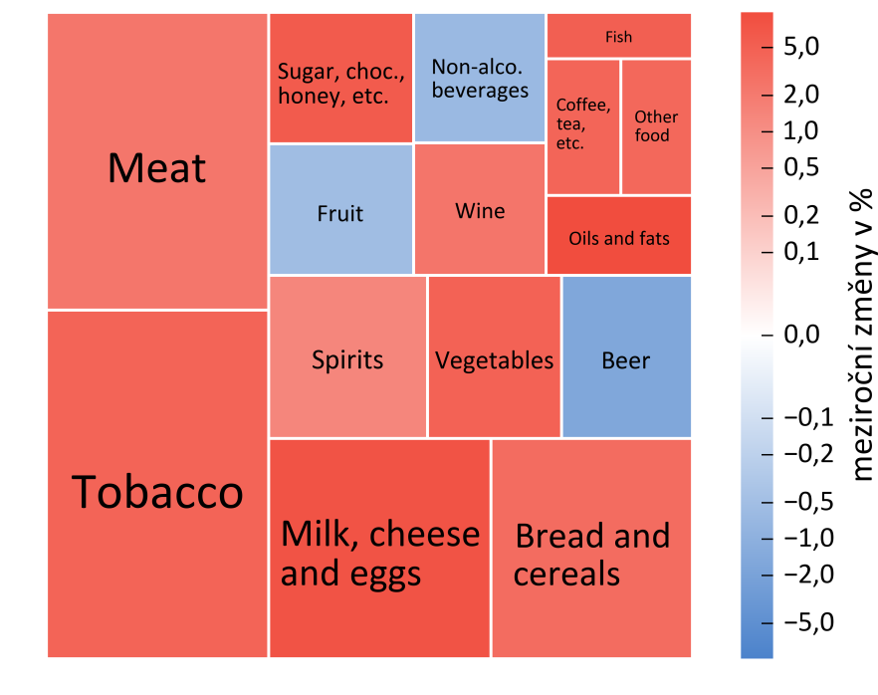
Graf III.1.6 Struktura vývoje cen potravin, nápojů a tabáku v prvním čtvrtletí 2017

Růst cen potravin zasáhl většinu položek, klesaly pouze ceny nealkoholických nápojů, piva a ovoce

(plocha dlaždice – relativní váha ve spotřebním koši, barva dlaždice – meziroční změny v %)

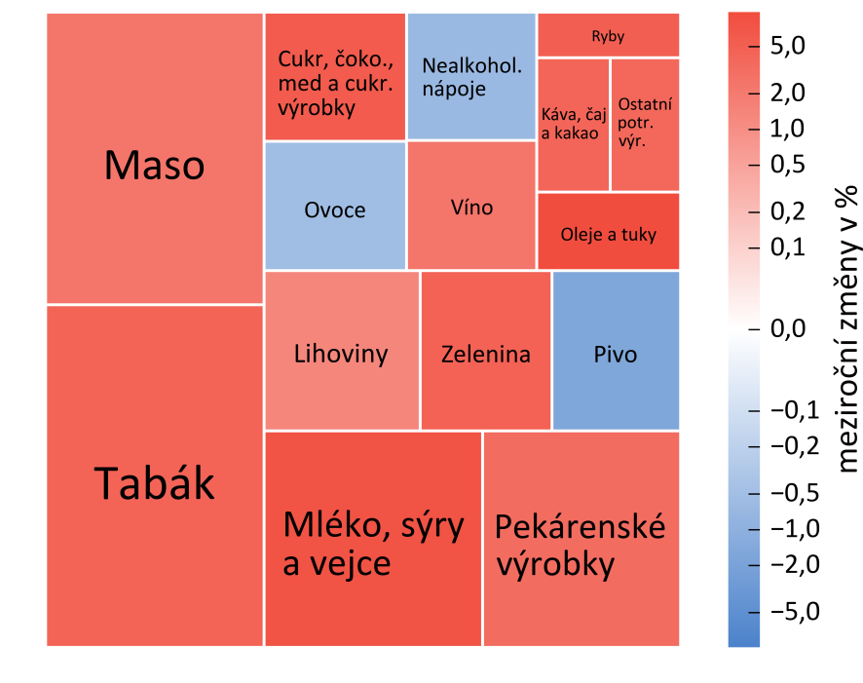

Chart III.1.6 Structure of food, alcohol and tobacco price inflation in 2017 Q1

The growth in food prices pertained to most items; only prices of non-alcoholic beverages, beer and fruit went down

(size of tile – relative weight in consumer basket; colour of tile – annual percentage changes)

Graf III.1.7
 | Transaction prices of housing | Transaction prices of apartments (tax returns) | Transaction prices of apartments (survey) | Asking prices of apartments
 | Realizované ceny bydlení | Realizované ceny bytů podle daňových přiznání | Realizované ceny bytů podle výběrového šetření | Nabídkové ceny bytů
I/12 | -1.5 | -0.6 | -5.0 | -2.3 | Graf III.1.7 Realizované a nabídkové ceny bydlení
II | -2.0 | -1.4 | -5.6 | 1.8 | Ceny bytů a rezidenčních nemovitostí i nadále rychle rostou
III | -1.6 | -1.4 | -6.3 | 1.6 | (meziroční změny v %)
 | Realizované ceny bydlení | Realizované ceny bytů podle daňových přiznání | Realizované ceny bytů podle výběrového šetření | Nabídkové ceny bytů
I/12 | -1.5 | -0.6 | -5.0 | -2.3
II | -2.0 | -1.4 | -5.6 | 1.8
III | -1.6 | -1.4 | -6.3 | 1.6
IV | -0.7 | -1.4 | -5.4 | 3.1
I/13 | -0.3 | -1.6 | -5.1 | 1.6
II | 0.1 | -0.4 | -3.6 | -0.2
III | 0.2 | 0.5 | -2.5 | 1.5
IV | 0.2 | 0.8 | -1.7 | 2.0
I/14 | 1.5 | 2.2 | 1.2 | 3.0
II | 1.8 | 2.3 | 2.5 | 4.1
III | 2.7 | 1.7 | 4.5 | 4.6
IV | 3.7 | 2.1 | 5.7 | 2.7
I/15 | 3.5 | 1.9 | 4.3 | 3.6
II | 3.7 | 2.3 | 4.9 | 5.0
III | 4.2 | 4.1 | 6.0 | 6.1
IV | 4.5 | 4.8 | 6.8 | 9.6
I/16 | 4.7 |  | 8.9 | 10.2
II | 5.7 |  | 10.3 | 10.3
III | 7.1 |  | 11.9 | 9.9
IV | 11.0 |  | 13.4 | 9.9
I/17 |  |  |  | 9.5
IV | -0.7 | -1.4 | -5.4 | 3.1
I/13 | -0.3 | -1.6 | -5.1 | 1.6
II | 0.1 | -0.4 | -3.6 | -0.2
III | 0.2 | 0.5 | -2.5 | 1.5
IV | 0.2 | 0.8 | -1.7 | 2.0
I/14 | 1.5 | 2.2 | 1.2 | 3.0
II | 1.8 | 2.3 | 2.5 | 4.1
III | 2.7 | 1.7 | 4.5 | 4.6
IV | 3.7 | 2.1 | 5.7 | 2.7
I/15 | 3.5 | 1.9 | 4.3 | 3.6
II | 3.7 | 2.3 | 4.9 | 5.0
III | 4.2 | 4.1 | 6.0 | 6.1
IV | 4.5 | 4.8 | 6.8 | 9.6
I/16 | 4.7 |  | 8.9 | 10.2
II | 5.7 |  | 10.3 | 10.3
III | 7.1 |  | 11.9 | 9.9
IV | 11.0 |  | 13.4 | 9.9 | Chart III.1.7 Transaction and asking prices of housing
I/17 |  |  |  | 9.5 | Prices of apartments and residential property continue to rise apace

 |  |  |  |  | (annual percentage changes)
 | Transaction prices of housing | Transaction prices of apartments (tax returns) | Transaction prices of apartments (survey) | Asking prices of apartments
I/12 | -1.5 | -0.6 | -5.0 | -2.3
II | -2.0 | -1.4 | -5.6 | 1.8
III | -1.6 | -1.4 | -6.3 | 1.6
IV | -0.7 | -1.4 | -5.4 | 3.1
I/13 | -0.3 | -1.6 | -5.1 | 1.6
II | 0.1 | -0.4 | -3.6 | -0.2
III | 0.2 | 0.5 | -2.5 | 1.5
IV | 0.2 | 0.8 | -1.7 | 2.0
I/14 | 1.5 | 2.2 | 1.2 | 3.0
II | 1.8 | 2.3 | 2.5 | 4.1
III | 2.7 | 1.7 | 4.5 | 4.6
IV | 3.7 | 2.1 | 5.7 | 2.7
I/15 | 3.5 | 1.9 | 4.3 | 3.6
II | 3.7 | 2.3 | 4.9 | 5.0
III | 4.2 | 4.1 | 6.0 | 6.1
IV | 4.5 | 4.8 | 6.8 | 9.6
I/16 | 4.7 |  | 8.9 | 10.2
II | 5.7 |  | 10.3 | 10.3
III | 7.1 |  | 11.9 | 9.9
IV | 11.0 |  | 13.4 | 9.9
I/17 |  |  |  | 9.5

Graf III.1.8
 | Import prices, total (annual percentage changes) | Food and live animals | Commodities with a high degree of processing | Non-energy commodities | Semi-finished products | Mineral fuels, lubricants and related materials |  | start row | end row
 | Dovozní ceny celkem (meziroční změny v %) | Potraviny a živá zvířata, tabák a nápoje | Komodity s vyšším stupněm zpracování | Neenergetické suroviny | Polotovary | Minerální paliva, maziva a příbuzné materiály |  | 3 | 1000
1/15 | -1.7 | -0.2 | 1.6 | -0.2 | 0.3 | -3.2 | Graf III.1.8 Dovozní ceny
2 | -1.9 | -0.1 | 1.4 | -0.3 | 0.3 | -3.2 | Dynamika dovozních cen přešla v prosinci po dlouhé době do kladných hodnot, začátkem roku pak dále výrazně zrychlila
3 | -0.9 | 0.0 | 2.0 | -0.3 | 0.3 | -2.9
4 | 0.5 | 0.1 | 2.7 | -0.3 | 0.4 | -2.4 | (meziroční změny v %, příspěvky v procentních bodech)
5 | 0.1 | 0.1 | 2.2 | -0.2 | 0.3 | -2.3
6 | -0.5 | 0.1 | 1.7 | -0.2 | 0.2 | -2.3
7 | -1.2 | -0.1 | 1.5 | -0.2 | 0.0 | -2.4
8 | -2.9 | 0.0 | 0.4 | -0.2 | -0.3 | -2.8
9 | -3.5 | 0.0 | 0.3 | -0.2 | -0.4 | -3.2
10 | -3.7 | 0.1 | -0.1 | -0.2 | -0.5 | -3.0
11 | -3.7 | 0.0 | 0.0 | -0.2 | -0.7 | -2.8
12 | -3.9 | 0.0 | -0.1 | -0.2 | -0.8 | -2.8
1/16 | -5.1 | -0.1 | -0.8 | -0.2 | -1.2 | -2.8
2 | -5.8 | -0.1 | -1.1 | -0.2 | -1.2 | -3.2
3 | -5.9 | -0.1 | -1.3 | -0.2 | -1.1 | -3.2
4 | -7.1 | -0.2 | -2.1 | -0.2 | -1.2 | -3.4
5 | -6.4 | -0.2 | -1.8 | -0.1 | -1.2 | -3.1
6 | -5.4 | -0.1 | -1.6 | -0.1 | -0.9 | -2.7
7 | -4.5 | 0.0 | -1.3 | -0.1 | -0.6 | -2.5
8 | -3.6 | 0.1 | -1.4 | 0.0 | -0.5 | -1.8
9 | -3.0 | 0.0 | -1.1 | 0.0 | -0.5 | -1.4
10 | -1.8 | 0.0 | -0.7 | 0.0 | -0.3 | -0.8 | Chart III.1.8 Import prices
11 | -1.0 | 0.1 | -0.7 | 0.1 | 0.0 | -0.5 | Import price inflation turned positive in December for the first time in a long time and continued to rise sharply at the start of the year
12 | 1.5 | 0.3 | -0.3 | 0.2 | 0.4 | 0.9
1/17 | 4.2 | 0.5 | 0.2 | 0.3 | 1.0 | 2.2 | (annual percentage changes; contributions in percentage points)
2 | 5.8 | 0.4 | 0.9 | 0.4 | 1.4 | 2.7

Graf III.1.9
 | Total PPI (annual percentage changes) | Other branches of manufacturing | Manufacture of food, beverages and tobacco | Mining and quarrying and power generation, petroleum products | Manufacture of basic metals and fabricated metal products
 | Ceny průmyslových výrobců celkem (mzr. změny v %) | Ostatní odvětví zpracovatelského průmyslu | Potravinářské výrobky, nápoje, tabák | Dobývání surovin, výr. energií,voda, koks a raf. ropné produkty | Obecné kovy, kovodělné výrobky
1/15 | -3.5 | -0.4 | -0.5 | -2.6 | 0.1 | Graf III.1.9 Ceny průmyslových výrobců
2 | -3.6 | -0.7 | -0.5 | -2.4 | 0.0 | Ceny výrobců se začaly zvyšovat v souvislosti s obnoveným růstem cen dovozu a meziročně vyšší cenou ropy
3 | -2.9 | -0.7 | -0.5 | -1.7 | 0.0
4 | -2.6 | -0.5 | -0.4 | -1.6 | 0.0 | (meziroční změny v %, příspěvky v procentních bodech)
5 | -2.1 | -0.3 | -0.5 | -1.3 | 0.0
6 | -2.3 | -0.2 | -0.4 | -1.6 | -0.1
7 | -3.0 | -0.4 | -0.4 | -2.1 | -0.1
8 | -3.7 | -0.7 | -0.4 | -2.3 | -0.3
9 | -4.2 | -0.8 | -0.4 | -2.7 | -0.3
10 | -3.9 | -0.8 | -0.3 | -2.5 | -0.3
11 | -3.7 | -1.0 | -0.2 | -2.0 | -0.5
12 | -2.9 | -0.7 | -0.2 | -1.5 | -0.5
1/16 | -3.4 | -0.5 | -0.2 | -2.1 | -0.6
2 | -4.0 | -0.5 | -0.2 | -2.6 | -0.7
3 | -4.5 | -0.7 | -0.4 | -2.7 | -0.7
4 | -4.7 | -0.8 | -0.5 | -2.7 | -0.7
5 | -4.8 | -1.0 | -0.5 | -2.7 | -0.6
6 | -4.4 | -0.9 | -0.5 | -2.5 | -0.5
7 | -4.0 | -0.8 | -0.5 | -2.3 | -0.4
8 | -3.4 | -0.7 | -0.4 | -2.0 | -0.3
9 | -2.4 | -0.5 | -0.3 | -1.3 | -0.3 | Chart III.1.9 Industrial producer prices
10 | -1.7 | -0.4 | -0.2 | -0.9 | -0.2 | Producer prices started to increase owing to renewed growth in import prices and a higher price of oil in year-on-year terms
11 | -1.3 | -0.4 | 0.0 | -0.8 | -0.1
12 | -0.3 | -0.2 | 0.0 | -0.1 | 0.0 | (annual percentage changes; contributions in percentage points)
1/17 | 2.1 | 0.2 | 0.1 | 1.5 | 0.2
2 | 3.1 | 0.5 | 0.1 | 1.9 | 0.6
3 | 3.0 | 0.7 | 0.2 | 1.4 | 0.7

Graf III.1.10
 | Agricultural producer prices | Crop product prices | Livestock product prices
 | Ceny zemědělských výrobců | Ceny rostlinných produktů | Ceny živočišných produktů
1/12 | 1.6 | -5.7 | 10.1 | Graf III.1.10 Ceny zemědělských výrobců
2 | -3.0 | -13.2 | 9.7 | Po dlouhém období poklesu se obnovil růst cen zemědělských výrobců vlivem vývoje cen rostlinné i živočišné výroby
3 | -2.3 | -13.5 | 12.5
4 | -4.6 | -14.3 | 9.5 | (meziroční změny v %)
5 | -3.4 | -9.4 | 5.4
6 | -0.6 | -3.3 | 3.0
7 | 3.3 | 4.3 | 2.3
8 | 6.3 | 11.5 | 0.5
9 | 7.2 | 11.4 | 1.5
10 | 11.1 | 15.8 | 3.5
11 | 13.4 | 19.5 | 4.3
12 | 13.8 | 22.9 | 2.7
1/13 | 15.4 | 29.4 | 1.8
2 | 15.6 | 30.2 | 1.5
3 | 12.5 | 27.0 | -1.6
4 | 12.7 | 24.1 | -0.3
5 | 8.0 | 13.4 | 1.6
6 | 7.3 | 10.4 | 3.7
7 | 4.7 | 4.2 | 5.3
8 | -0.2 | -6.5 | 7.6
9 | -0.1 | -4.9 | 7.4 | Chart III.1.10 Agricultural producer prices
10 | -3.3 | -8.6 | 6.6 | After a long period of decline, agricultural producer prices started to go up again on the back of both crop and livestock prices
11 | -5.2 | -11.8 | 6.0
12 | -4.3 | -11.5 | 6.4 | (annual percentage changes)
1/14 | -4.0 | -13.8 | 8.1
2 | -5.0 | -15.2 | 7.7
3 | -4.2 | -13.9 | 8.2
4 | -2.8 | -10.2 | 7.8
5 | -0.7 | -7.7 | 8.7
6 | -2.8 | -11.6 | 8.6
7 | -3.2 | -12.4 | 8.1
8 | -1.0 | -8.1 | 6.7
9 | -2.7 | -7.2 | 3.4
10 | -3.9 | -6.6 | 0.2
11 | -6.1 | -8.6 | -2.8
12 | -7.7 | -10.6 | -4.2
1/15 | -9.2 | -12.0 | -6.4
2 | -8.8 | -10.1 | -7.6
3 | -9.9 | -11.0 | -9.0
4 | -10.0 | -11.1 | -8.7
5 | -12.1 | -13.6 | -10.5
6 | -10.6 | -9.9 | -11.6
7 | -9.0 | -4.6 | -13.6
8 | -7.0 | 0.2 | -14.0
9 | -3.2 | 5.5 | -14.1
10 | 3.2 | 12.9 | -11.5
11 | 1.1 | 9.4 | -9.9
12 | 1.1 | 10.0 | -9.2
1/16 | -1.2 | 7.8 | -9.7
2 | -2.9 | 3.4 | -8.9
3 | -4.6 | 0.6 | -9.9
4 | -7.3 | -3.9 | -11.3
5 | -7.1 | -3.1 | -11.7
6 | -6.4 | -2.6 | -10.7
7 | -6.8 | -5.8 | -8.1
8 | -6.9 | -7.3 | -6.6
9 | -3.4 | -3.4 | -3.5
10 | -3.8 | -4.3 | -3.0
11 | -3.6 | -4.9 | -1.4
12 | -4.7 | -8.6 | 0.6
1/17 | -3.0 | -10.2 | 5.0
2 | -0.8 | -7.8 | 6.7
3 | 3.4 | -3.4 | 11.0

Graf III.1.11
 | Market services prices in the business sector | Construction work prices
 | Ceny tržních služeb v podnikatelské sféře | Ceny stavebních prací
1/12 | 2.1 | -0.6 | Graf III.1.11 Ceny tržních služeb pro podnikatelskou sféru a ceny stavebních prací
2 | -0.4 | -0.8
3 | -0.5 | -0.8 | Ceny tržních služeb mírně zrychlily, růst cen stavebních prací se pohyboval stabilně okolo 1 %
4 | -0.8 | -0.6
5 | -0.8 | -0.6 | (meziroční změny v %)
6 | -0.5 | -0.5
7 | -0.9 | -0.6
8 | -0.9 | -0.5
9 | -0.5 | -0.6
10 | -1.0 | -0.8
11 | -1.0 | -0.8
12 | -1.9 | -0.9
1/13 | -1.5 | -0.9
2 | 0.5 | -1.0
3 | -0.3 | -1.1
4 | -0.7 | -1.3
5 | -1.8 | -1.3
6 | -2.5 | -1.4
7 | -2.2 | -1.3
8 | -2.1 | -1.3
9 | -1.9 | -1.2
10 | -2.3 | -1.0 | Chart III.1.11 Market services prices in the business sector and construction work prices
11 | -2.0 | -0.8
12 | -1.4 | -0.7 | Market services prices accelerated slightly, while growth in construction work prices was flat at around 1%
1/14 | -1.8 | -0.5
2 | -1.0 | -0.3 | (annual percentage changes)
3 | -0.5 | 0.0
4 | -0.5 | 0.4
5 | 0.4 | 0.5
6 | 1.0 | 0.5
7 | 1.4 | 0.7
8 | 1.4 | 0.7
9 | 0.8 | 0.7
10 | 0.8 | 0.9
11 | 0.8 | 0.9
12 | 0.8 | 0.9
1/15 | 0.7 | 1.0
2 | 0.1 | 1.0
3 | 0.0 | 1.0
4 | 0.1 | 1.1
5 | 0.2 | 1.3
6 | 0.2 | 1.4
7 | -0.2 | 1.3
8 | -0.2 | 1.4
9 | -0.2 | 1.4
10 | -0.1 | 1.3
11 | 0.0 | 1.3
12 | -0.3 | 1.4
1/16 | -0.2 | 1.3
2 | -0.1 | 1.3
3 | 0.0 | 1.3
4 | 0.2 | 1.2
5 | 0.2 | 1.0
6 | 0.3 | 1.1
7 | 0.2 | 1.1
8 | 0.0 | 1.1
9 | 0.3 | 1.1
10 | 0.3 | 1.2
11 | 0.3 | 1.2
12 | 0.2 | 1.2
1/17 | 0.4 | 1.2
2 | 0.6 | 1.2
3 | 1.1 | 1.3

